FORMATO GQ-016
PROPUESTA DE MEJORA | PROPUESTA DE MEJORA O INNOVACIÓN |  |  |  | REGISTRO
 |  |  |  |  | COPIA CONTROLADA
 |  |  |  |  | COD GQ-016-R | VERSION 0,5
 |  |  |  |  | FECHA 18-mar-21 | PAGINA 1 DE 1

Nombre de la propuesta: | Optimización proceso cargue de fichas Mantum
Nombre de la persona o equipo que genera la PM: | Marcela Madrid Ospina

SITUACIÓN INICIAL |  |  | SITUACIÓN FINAL
Registro y actualización de estados en Mantum mediante cargue de ficha, este proceso se debe realizar todos los días con activos que ingresan a Línea para atender la operación y equipos retirados que deben ser ingresados a las bodegas de devoluciones. La validación de estados, asignación de recursos genericos, asignación de bodegas, diligenciamiento de la ficha de Mantum generan una ocupación de cinco horas aproximadamente. |  |  | Se crea una plantilla en excel con formulas que permiten tener la información de manera automática, se descarga el informe de activos/inactivos, requiere copiar y pegar el listado de placas o seriales y selecccionar la bodega, la plantilla arroja estado, fecha y bodega actual, indica si no existe, reconoce automaticamente las referencias y asigna los recursos genéricos, generando de manera automática la ficha permitida para cargue en Mantum., reduce el tiempo de cargue entre 1 y 2 horas aproximandamente, dependiendo de la cantidad equipos a ingresar.

FOTO O DIBUJO INICIAL |  |  | FOTO O DIBUJO FINAL
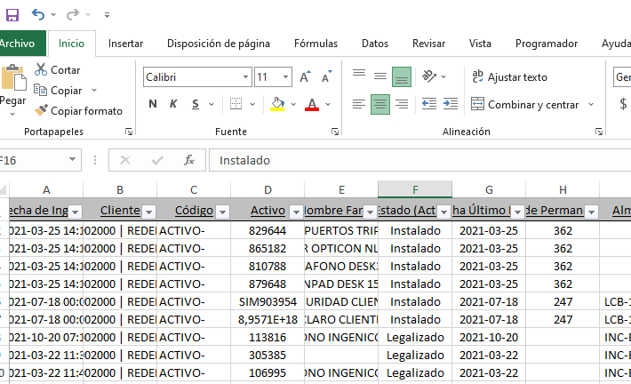 |  |  | 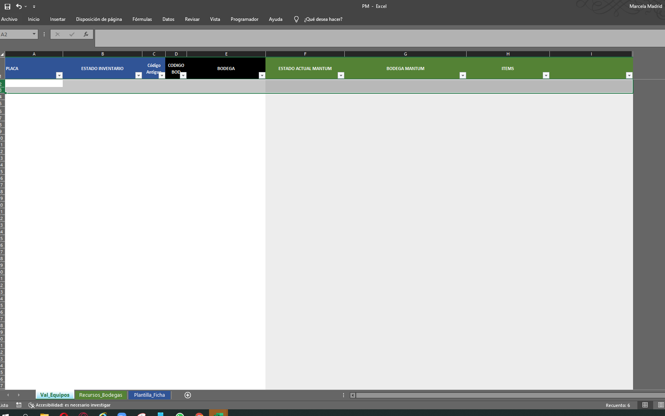 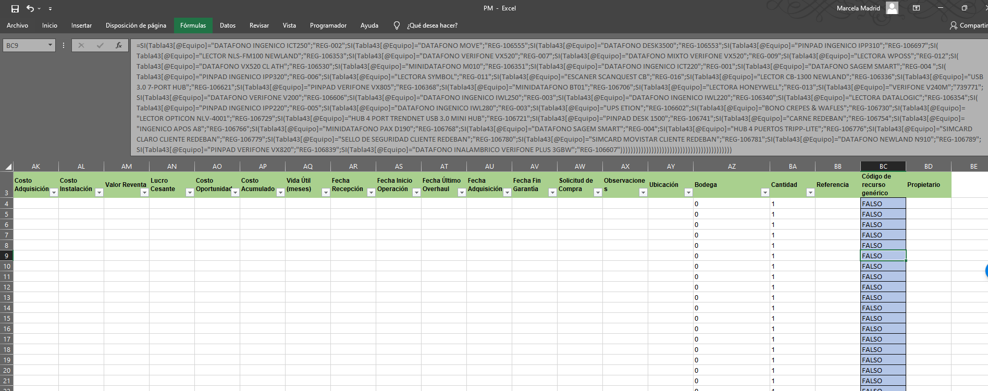

Objetivo: | Optimizar tiempos de ejecución del cargue de ficha de activos del proyecto Banca
Alcance: | Proyecto Banca
Requerimientos: | ? n/a

Elaborado por: Coordinadora Sistemas Integrados de Gestión Natalia Lopez Marin |  | Revisado por: Dirección de I+D Marlon Alberto Henandez Arboleda |  | Aprobado por: Director de procesos Walter Jimenez

